3. Slutspelsträd
 |  |  |  |  |  |  |  | Slutspelsträd
Sextondelsfinal |  |  |  |  |  |  |  |  |  |  |  |  |  |  |  |  |  |  |  |  | Sextondelsfinal
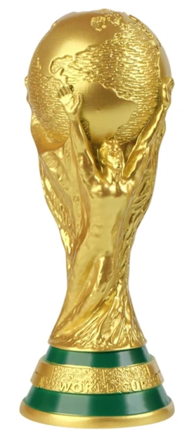
M74 | Tyskland |  |  |  |  |  |  |  |  |  |  |  |  |  |  |  |  |  |  |  |  | Brasilien | M76
 |  | Åttondelsfinal |  |  |  |  |  |  |  |  |  |  |  |  |  |  |  | Åttondelsfinal
 | USA |  |  |  |  |  |  |  |  |  |  |  |  |  |  |  |  |  |  |  |  | Japan
 |  | M89 | Tyskland |  |  |  |  |  |  |  |  |  |  |  |  |  |  |  | Brasilien | M91

 |  |  | Frankrike |  |  |  |  |  |  |  |  |  |  |  |  |  |  |  | Norge
M77 | Frankrike |  |  |  |  |  |  |  |  |  |  |  |  |  |  |  |  |  |  |  |  | Elfenbenskusten | M78
 |  |  |  | Kvartsfinal |  |  |  |  |  |  |  |  |  |  | Kvartsfinal
 | Sverige |  |  |  |  |  |  |  |  |  |  |  |  |  |  |  |  |  |  |  |  | Norge
 |  |  |  | M97 | Frankrike |  |  |  |  |  |  |  |  |  |  | Brasilien | M99

 |  |  |  |  | Tjeckien |  |  |  |  |  |  |  |  |  |  | England
M73 | Tjeckien |  |  |  |  |  |  |  |  | Vinnare |  |  |  |  |  |  |  |  |  |  |  | Sydkorea | M79
 |  |  |  |  |  |  |  |  |  | Spanien
 | Bosnien och Hercegovina |  |  |  |  |  |  |  |  |  |  |  |  |  |  |  |  |  |  |  |  | Marocko
 |  | M90 | Tjeckien |  |  |  |  |  | Spanien |  | England |  |  |  |  |  |  |  | Sydkorea | M92
 |  |  |  |  |  |  |  |  |  | M104
 |  |  | Nederländerna |  |  |  |  |  | Final |  |  |  |  |  |  |  |  |  | England
M75 | Nederländerna |  |  |  |  |  |  |  |  |  |  |  |  |  |  |  |  |  |  |  |  | England | M80

 | Skottland |  |  |  |  | Semifinal |  |  | KOMPLETT |  |  | Semifinal |  |  |  |  |  |  |  |  |  | DR Kongo

 |  |  |  |  |  | M101 | Frankrike |  |  |  |  |  | England | M102

 |  |  |  |  |  |  | Spanien |  |  |  |  |  | Portugal

M83 | Colombia |  |  |  |  |  |  |  |  |  |  |  |  |  |  |  |  |  |  |  |  | Österrike | M86

 | Kroatien |  |  |  |  |  |  |  | Bronsmatch |  |  |  |  |  |  |  |  |  |  |  |  | Uruguay
 |  | M93 | Kroatien |  |  |  |  |  |  | M103 |  |  |  |  |  |  |  |  | Uruguay | M95
 |  |  |  |  |  |  |  |  | Frankrike |  | Portugal
 |  |  | Spanien |  |  |  |  |  |  |  |  |  |  |  |  |  |  |  | Iran
M84 | Spanien |  |  |  |  |  |  |  |  | 3e plats |  |  |  |  |  |  |  |  |  |  |  | Paraguay | M88
 |  |  |  |  |  |  |  |  |  | Frankrike
 | Argentina |  |  |  |  |  |  |  |  |  |  |  |  |  |  |  |  |  |  |  |  | Iran
 |  |  |  | M98 | Spanien |  |  |  |  |  |  |  |  |  |  | Uruguay | M100

 |  |  |  |  | Belgien |  |  |  |  |  |  |  |  |  |  | Portugal
M81 | Turkiet |  |  |  |  |  |  |  |  |  |  |  |  |  |  |  |  |  |  |  |  | Schweiz | M85

 | Qatar |  |  |  |  |  |  |  |  |  |  |  |  |  |  |  |  |  |  |  |  | Ecuador
 |  | M94 | Turkiet |  |  |  |  |  |  |  |  |  |  |  |  |  |  |  | Schweiz | M96

 |  |  | Belgien |  |  |  |  |  |  |  |  |  |  |  |  |  |  |  | Portugal
M82 | Belgien |  |  |  |  |  |  |  |  |  |  |  |  |  |  |  |  |  |  |  |  | Portugal | M87

 | Mexiko |  |  |  |  |  |  |  |  |  |  |  |  |  |  |  |  |  |  |  |  | Senegal

